상품제안서
뽑아쓰는 화이트 미용티슈 180매 | 상품코드: F32867

 |  |  |  |  |  |  | 02-412-0044 | www.easy1.co.kr
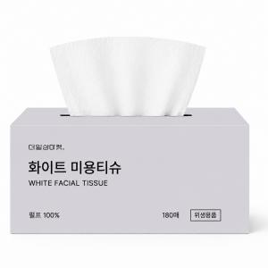

【상세/제작정보】 | (1)펄프 100%(안심하고 사용 할 수 있는 부드러운 펄프) (2)촘촘한 2겹 구조(도톰하고 부드러운 2겹 시트) (3)피부 저자극(민감한 피부에도 자극 없이 부드럽게) (4)편리한 뽑아쓰기(한 장씩 깔끔하게 뽑아쓰는 티슈) (5)매일 안심 사용(매일 편안하게 사용하는 데일리 티슈)

【인쇄/포장옵션】 | / 18개입 박스 포장

【공급단가】 | 수량 | 500~ | 1,000~ | 3,000~ | 5,000~ | 10,000~
*VAT별도 | 단가 | 970원 | 950원 | 930원 | 910원 | 890원

【상품 URL】 | https://dev.easy1.co.kr:443/src/goods_detail.php?gdno=32867

